Sheet1
提 案 書

かんたんたためるエコバッグ |  | 参考上代 | ¥500 | 販売価格
 |  | （税別） |  | （税別）
【JAN】 | 4562121887237
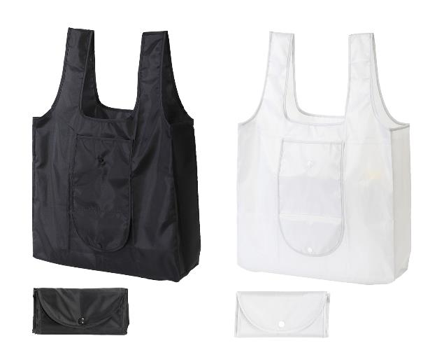  |  |  | 【商品番号】 7343-60 【本体サイズ】 使用時：430×125×360ｍｍ・折畳み時：195×90×30ｍｍ・49ｇ 【パッケージサイズ】 200×120×20ｍｍ・52ｇ 【個装形態】 ポリ袋入 【色・柄】 ブラック・ライトグレー（色指定可） 【材質】 ポリエステル 【入数】 180 【商品説明】 レジ袋有料化対策エコバッグ 【生産国】 中国

